Sheet1
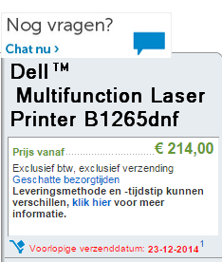
SES | 420
4Launch | 330
Dell | 260.15
Toner kantoor | 141.5 | 1x
Toner Kees | 81

20141211 | 4Launch - SSD's | € -356.85
20141211 | Mycom | € -349.00
20141212 | SES computers | € -274.99
20141219 | Dell printer | € -277.09
 |  | -------- +
Budget | 1274.34 | € -1,257.93
Rest | € 16.41

